Q&A
No. | Question | Answer | Photo
1 | Error : อ่านข้อมูลบัตรไม่สำเร็จ กรุณาติดต่อเจ้าหน้าที่ (D01) | ความหมาย: D01 หมายถึง บัตรประชาชนหมดอายุ วิธีแก้ไข: แนะนำให้ติดต่อที่ว่าการอำเภอเพื่อตรวจสอบหรือเปลี่ยนบัตรใหม่
2 | Error : อ่านข้อมูลบัตรไม่สำเร็จ กรุณาติดต่อเจ้าหน้าที่ (D21) | ความหมาย: D21 หมายถึง สถานะบัตรไม่ปกติ วิธีแก้ไข: แนะนำให้ติดต่อที่ว่าการอำเภอเพื่อตรวจสอบหรือเปลี่ยนบัตรใหม่
3 | Error : อ่านข้อมูลบัตรไม่สำเร็จ กรุณาติดต่อเจ้าหน้าที่ (D22) | ความหมาย: D22 หมายถึง บัตรสิ้นสภาพการใช้งาน วิธีแก้ไข: แนะนำให้ติดต่อที่ว่าการอำเภอเพื่อตรวจสอบหรือเปลี่ยนบัตรใหม่
4 | Error : อ่านข้อมูลบัตรไม่สำเร็จ กรุณาติดต่อเจ้าหน้าที่ (D99) | ความหมาย: D99 หมายถึง สถานะไม่ปกติ บัตรข้อมูลไม่ตรง วิธีแก้ไข: แนะนำให้ติดต่อที่ว่าการอำเภอเพื่อตรวจสอบหรือเปลี่ยนบัตรใหม่ |  | ที่ผ่านมาพบ error เมิ่อ Dopa ล่ม
5 | ขออนุมัติอุปกรณ์ | ทาง JDID ขออนุญาตแบ่งรอบในการอนุมัติอุปกรณ์ Dipchip เป็น 4 รอบ ดังนี้ค่ะ รอบที่ 1 09:00น. รอบที่ 2 12:00 น. รอบที่ 3 15:00 น. รอบที่ 4 18:00 น. เมื่อถึงรอบอนุมัติ กด ไปต่อ
6 | ติดปัญหาเครื่องอ่านบัตร | หากไฟไม่กระพริบให้ลองเสียบเข้าออกหลายครั้ง. หรือให้ลองเสียบกับมือถือหรือแท็บเล็ตเครื่องอื่น เพื่อทดสอบว่าเป็นปัญหาที่เครื่องอ่านบัตรหรือมือถือค่ะ - กรณีปัญหาที่เครื่องอ่านบัตร = ให้เปลี่ยนใช้เครื่องใหม่หรือเบิกเครื่องใหม่ - กรณีเป็นปัญหาที่มือถือ = ให้ตรวจสอบ OTG ตรวจสอบ OTG ทำตามนี้นะคะ 1.ไปที่การตั้งค่า > ค้นหา OTG แล้วกดเปิดค่ะ 2.ไปที่การตั้งค่า > แอพ > เลือก อนุญาตทั้งหมดค่ะ | 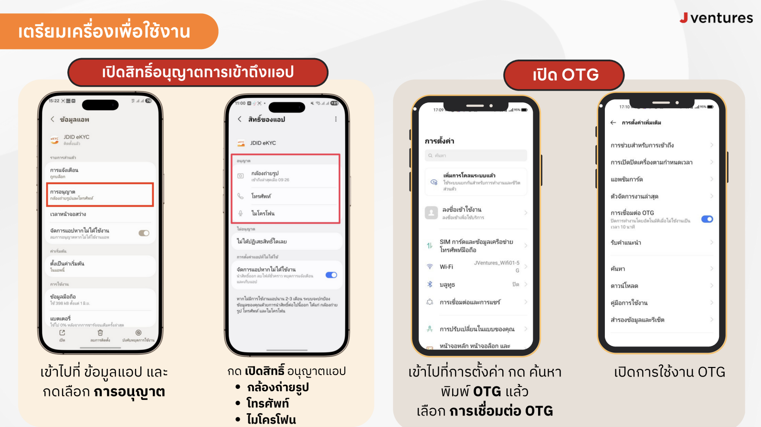
7 | ต้องการเปลี่ยนเบอร์ใหม่ | โปรดดำเนินการยืนยันตัวตนอีกครั้งผ่านแอปพลิเคชัน JDID โดยใช้หมายเลขโทรศัพท์ใหม่ที่ต้องการใช้งาน เพื่อรับรหัส OTP สำหรับการยืนยันตัวตนค่ะ
8 | พบเบอร์โทรที่ระบุ เคยยืนยันตัวตน JDID แล้วกับเลขบัตรประชาชนอื่น | แจ้งหลักฐานยืนยันการเป็นเจ้าของเบอร์โทรศัพท์ เพื่อทำการลบข้อมูลที่ผูกกับเบอร์ ในแบบฟอร์มนี้ค่ะ https://forms.gle/wDCYLm5JAD5wfe9ZA
9 | Error : คุณไม่ผ่านการอนุมัตินื่องจากข้อมูล format ไม่ถูกต้อง | แก้ไขชื่อบริษัทหรือชื่อสาขาให้ถูกต้องตาม format ของแต่ละบริษัท - สรุปขั้นตอนการลงทะเบียนใช้งานแอป JDID eKYC **ดูคู่มือการใช้งาน** - User Manual: https://drive.google.com/file/d/1EIOZ-cydRo-GIQBpMgQTA8z_oWxzQHU1/view?usp=sharing | 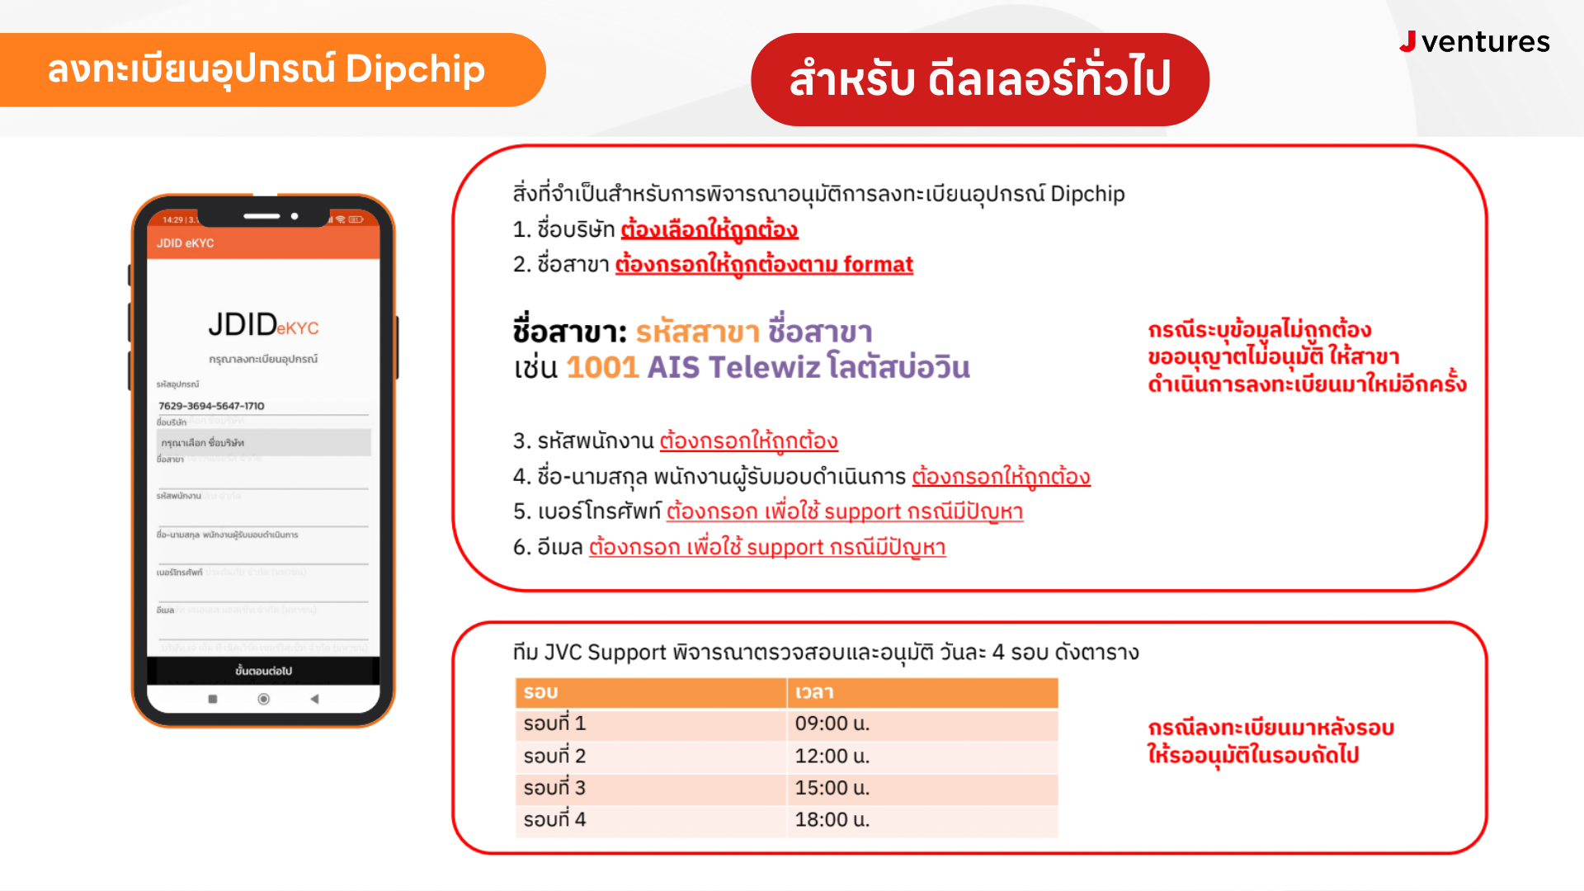
10 | ไม่ได้รับเลข OTP | กรณี OTP ไม่ส่งเข้าเครื่องลูกค้า รบกวนคุณลูกค้าช่วยตรวจสอบการตั้งค่ามือถือเบื้องต้นตามนี้นะคะ 1️⃣ ตรวจสอบว่ามีการ ปิดกั้นข้อความ (Block SMS) หรือไม่ค่ะ 2️⃣ ตรวจสอบที่ จดหมายขยะ / ข้อความสแปม / ข้อความที่ถูกบล็อก ว่ามี OTP เข้ามาหรือไม่ 3️⃣ ลอง เปิด–ปิดโหมดเครื่องบิน (Airplane Mode) จากนั้นเปิดใช้งานใหม่อีกครั้งค่ะ หากตรวจสอบแล้วยังไม่ได้รับ OTP รบกวนแจ้งเบอร์ แอดมินจะช่วยประสานงานตรวจสอบเพิ่มเติมให้ค่ะ 🙏📱
11 | ต้องการแก้ไขข้อมูลเจ้าหน้าที่ ที่ลงทะเบียน | รบกวนขอทราบเบอร์โทรที่ลงทะเบียนเพื่อทำการลบข้อมูลอุปกรณ์และให้ลงทะเบียนใหม่
12 | Downloand app JDID | ทำการโหลดแอพใหม่ ผ่าน Play Store หรือ ดาวน์โหลดได้ที่ลิ้งค์นี้ค่ะ https://play.google.com/store/apps/details?id=th.co.jventures.ekyc&hl=th&gl=US | 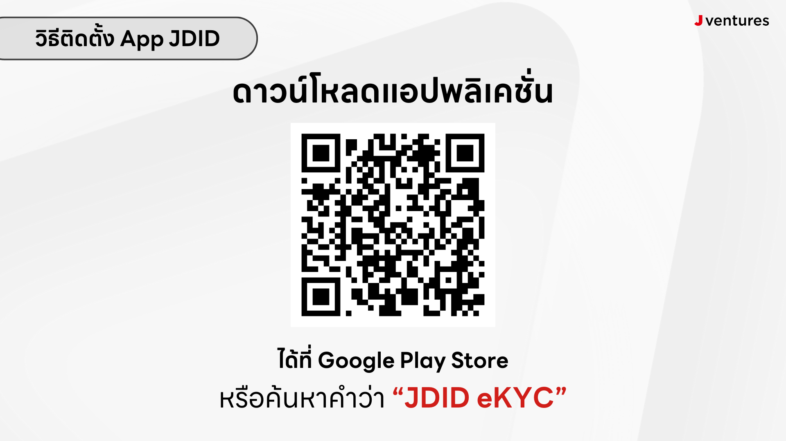
13 | วิธีการใช้งาน app JDID | คู่มือการใช้งานแอป พิสูจน์และยืนยันตัวตน JDID eKYC ค่ะ https://shorturl.at/BwqOA
14 | ลืมรหัส PIN code | กดลืม PIN เพื่อแก้ไขรหัสล็อคอิน 1. กด “ลืม PIN” 2..ใส่หมายเลขโทรศัพท์ที่เคยมีการลงทะเบียนไว้ 3. ตั้งรหัส PIN ใหม่ และกดยืนยันอีกครั้ง | 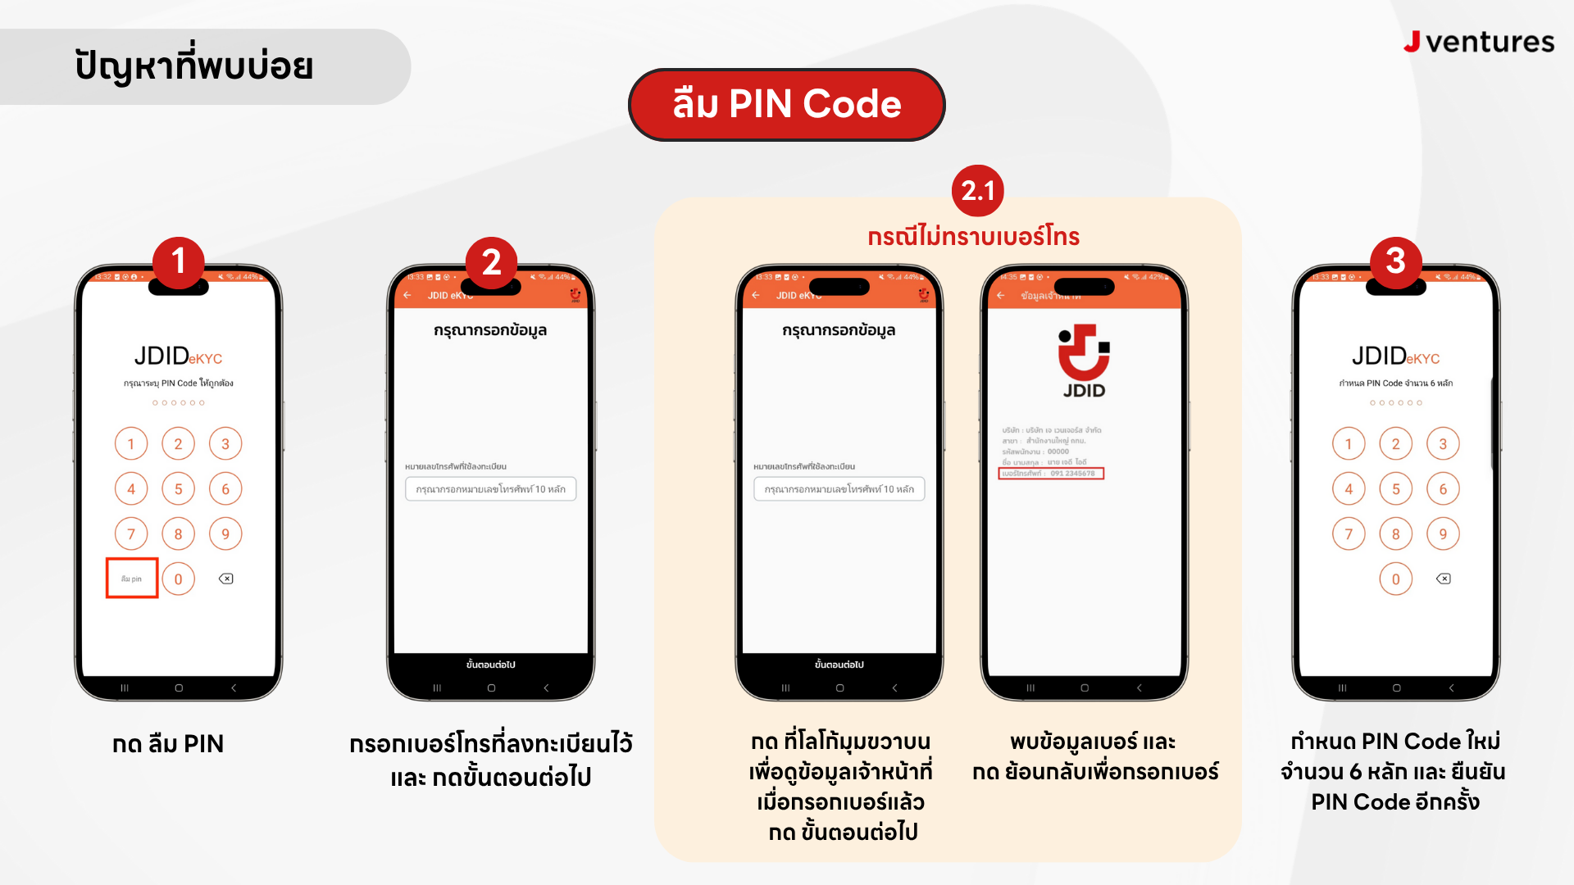
15 | ถ่ายรูปไม่ผ่าน อัตลักษณ์ภาพถ่ายไม่ตรงกัน | การถ่ายรูปจะเป็นการนำรูปบัตรประชาชนมาเปรียบเทียบกับรูปปัจจุบัน ให้มีอัตลักษณ์ตรงกันเกินกว่า 80% วิธีแก้ไข - ทดลองถ่ายรูปใหม่โดยขยับเข้าใกล้และให้ชัดมากขึ้น - ถ่ายรูปในที่มีแสงสว่างเยอะๆ - ปรับองศาการถ่ายรูป (องศาการถ่ายรูปเดิมอาจจะเอียง) - ปรับแต่งทรงผมให้ใกล้เคียงกับในบัตรประชาชน | 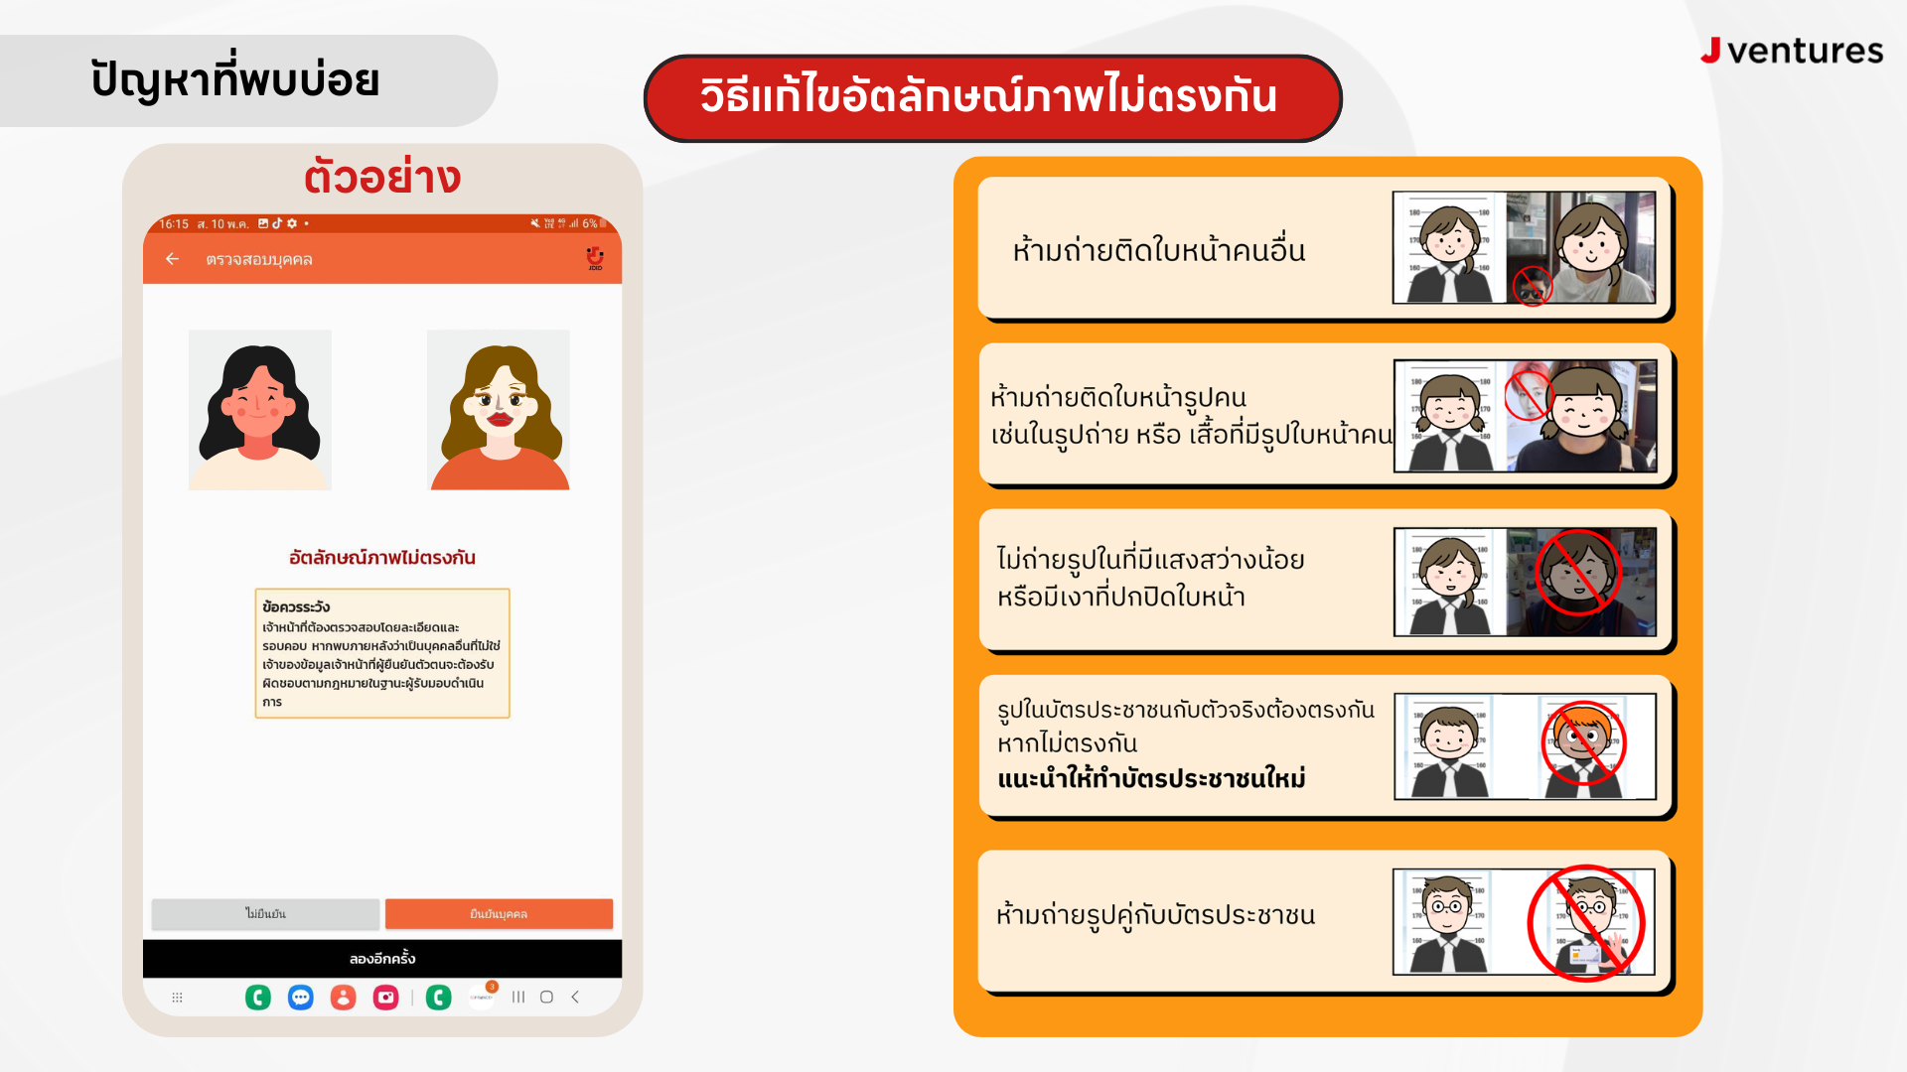
16 | Error : Invalid status code format | วิธีแก้ไขเบื้องต้น - สภาพบัตรประชาชนเก่าใกล้หมดอายุ ทดลองใช้ยางลบตรงชิปให้สะอาดแล้วทดลองใหม่อีกครั้ง - ทดสอบบัตรประชาชนใบอื่น ๆ ว่าสามารถใช้งานได้หรือไม่ - หากยังไม่ได้อาจจะต้องแนะนำลูกค้าให้ทำบัตรประชาชนใหม่
17 | แอปหมุนค้างนาน | ตรวจสอบสัญญาน และทำการรีเซ็ตสัญญานอินเตอร์เน็ต
18 | Error : ไม่พบข้อมูลของท่านกรุณาทำ Ekyc | สาเหตุที่เป็นไปได้: ไม่สามารถยืนยันตัวตนจากข้อมูลบนบัตรประชาชนได้ - บัตรประชาชนเป็น บัตรตลอดชีพ หรือ บัตรรุ่นเก่า - บัตรมี ชื่อกลาง (Middle Name) - บัตรมี ยศนำหน้าชื่อ วิธีแก้ไขทีละขั้นตอน: 1. ตรวจสอบบัตรประชาชนว่ามีชื่อกลาง , ยศนำหน้าชื่อ หรือ เป็นบัตรตลอดชีพหรือไม่ 2. หากมีจะไม่สามารถทำรายการได้ เนื่องจากระบบยังไม่รองรับกรณีนี้
19 | Erorr : ขึ้น Incorrect data format Should be YY DD MM | สาเหตุ - ระบบไม่สามารถอ่านหรือจับข้อมูลวันเดือนปีเกิดบนบัตรประชาชนได้ถูกต้อง ตามรูปแบบที่กำหนด (YY DD MM) วิธีแก้ไขทีละขั้นตอน 1. ตรวจสอบบัตรประชาชนว่ามี วัน เดือน ปี เกิดหรือไม่ 2. หากไม่มีตามรูปแบบที่กำหนดจะไม่สามารถทำรายการได้ เนื่องจากระบบยังไม่รองรับกรณีนี้ หมายเหตุ - หากยังคงขึ้น error นี้ อาจเกิดจากข้อมูลในบัตรประชาชนไม่สมบูรณ์ หรือรูปแบบข้อมูลไม่ตรงตามที่ระบบรองรับ
20 | OTP ส่งไม่ถึงลูกค้า | ตรวจสอบกับพี่หนิงแล้ว OTP ถูกส่งไปแล้วแตไม่ถึงลูกค้าแจ้งให้ติดต่อ Call Center ของผู้ให้บริการเครือข่าย โดยตรงนะคะ ☎️
21 | Error : ระบบ SMS ขัดข้องกรุณาติดต่อเจ้าหน้าที่ค่ะ | ให้ลูกค้าเปลียนสํญญาณเน็ตแล้วทำรายการใหม่อีกครั้งค่ะ
22 | ออกจากระบบแอป JDID | วิธีแก้ไข 1. แจ้งความประสงค์ “ออกจากระบบแอป JDID” กับทีมซัพพอร์ต โดยระบุข้อมูลเบอร์โทรศัพท์และรายละเอียดข้อมูลลงทะเบียนเดิม 2. หลังทีมซัพพอร์ตดำเนินการยกเลิกแล้ว สามารถออกจากระบบแอป JDID ได้
23 | Error : JDID หยุดทำงานอยู่เรื่อย | วิธีการแก้ไข 1. กรุณาตรวจสอบว่าได้อัปเดตแอปพลิเคชัน JDID eKYC เป็นเวอร์ชันล่าสุดแล้วหรือไม่ 2. หากไม่พบการอัปเดต กรุณาถอนการติดตั้งและติดตั้งแอปพลิเคชันใหม่อีกครั้ง
24 | Error : ไม่ได้เสียบเครื่องอ่านบัตร | วิธีการแก้ไข 1.กรุณาเสียบเครื่องอ่านบัตรให้แน่น และดำเนินการใหม่อีกครั้ง 2.โปรดตรวจสอบว่ามีการเสียบบัตรประชาชนอย่างถูกต้อง (ด้านบัตรอยู่ในทิศทางที่ถูกต้อง) 3.โปรดตรวจสอบว่าเครื่องอ่านบัตรมีไฟสีเขียวกระพริบแสดงสถานะการทำงานหรือไม่ 4.โปรดตรวจสอบว่าได้เปิดใช้งานฟังก์ชัน OTG ของอุปกรณ์เรียบร้อยแล้ว
25 | Error : Format สาขาไม่ถูกต้อง | ความหมาย : เกิดจากการลงทะเบียนอุปกรณ์ JDID eKYC ไม่เป็นไปตามรูปแบบที่กำหนด วิธีการแก้ไข 1. สอบถามลงทะเบียนในนามของบริษัทใด 2. แจ้งรูปแบบการกรอกข้อมูลสาขา (Format สาขา) ที่ถูกต้อง รูปแบบการกรอกข้อมูลสาขา (Format สาขา) SG เลือกชื่อ บริษัท เอสจี แคปปิตอล จำกัด (มหาชน) รหัสสาขา + ชื่อหน้าร้าน + ที่ตั้งสาขา ตัวอย่างชื่อสาขา 1001 AIS Telewiz โลตัสบ่อวิน (กรณีสาขาที่ไม่มี รหัสสาขา ไม่ต้องใส่ รหัสสาขา ค่ะ) Singer เลือกชื่อ บริษัทซิงเกอร์ไทยประเทศไทย รหัสสาขา4หลัก + บริษัทซิงเกอร์ไทยประเทศไทย + ชื่อสาขา ตัวอย่างชื่อสาขา 1450 บริษัทซิงเกอร์ประเทศไทย สาขากาฬสินธุ์ Jaymart เลือกชื่อ บริษัท เจมาร์ท โมบาย จำกัด ชื่อสาขา ตัวอย่าง 1552 JAY BC-Rangsit Klong 6 FL.G (สาขาที่ 00328)
26 | Error : ระบบขัดข้องกรุณาทำรายการใหม่ภายหลัง | โปรดปิดการทำงานของแอปพลิเคชันทั้งหมด และเปลี่ยนสัญญาณอินเทอร์เน็ตที่ใช้งาน จากนั้นเว้นระยะเวลาประมาณ 5 นาที ก่อนดำเนินการทำรายการใหม่อีกครั้ง | 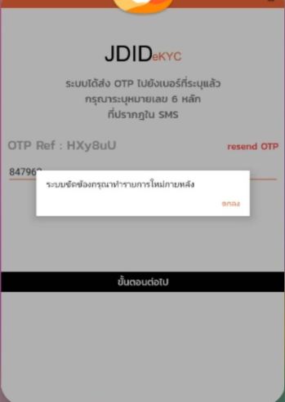
27 | ระบบให้ทำการลงทะเบียนใหม่ | วิธีการแก้ไข 1. ปิดแอปพลิเคชันทั้งหมด แล้วเปิดใหม่อีกครั้ง 2. เปลี่ยนสัญญาณอินเทอร์เน็ต (เช่น จาก Wi-Fi เป็น 4G/5G หรือสลับกลับกัน) โดยสาเหตุ : เมื่อเซสชันหมดอายุ (Session Expired) ระบบจะตัดการเชื่อมต่อระหว่างอุปกรณ์กับเซิร์ฟเวอร์ ทำให้การทำรายการไม่สามารถดำเนินต่อได้ จึงอาจ ถูกดีดออกจากแอป / แอพเด้ง / ต้องเริ่มลงทะเบียนใหม่
28 | error : กระบวนการ system ไม่ตอบสนอง | วิธีแก้ไขเบื้องต้น 1.โปรดตรวจสอบว่าได้อัปเดตแอปพลิเคชัน JDID eKYC เป็นเวอร์ชันล่าสุดแล้ว 2.โปรดลบข้อมูลชั่วคราวของแอป (Clear Cache) และดำเนินการทำรายการใหม่อีกครั้ง 3. หากยังพบปัญหา โปรดถอนการติดตั้งแอปพลิเคชัน และติดตั้งใหม่อีกครั้ง
29 | JDID eKYC ไม่ตอบสนอง (ค้างหรือเด้งออก) | วิธีแก้ไขเบื้องต้น 1.โปรดตรวจสอบว่าได้อัปเดตแอปพลิเคชัน JDID eKYC เป็นเวอร์ชันล่าสุดแล้ว 2.โปรดลบข้อมูลชั่วคราวของแอป (Clear Cache) และดำเนินการทำรายการใหม่อีกครั้ง 3. หากยังพบปัญหา โปรดถอนการติดตั้งแอปพลิเคชัน และติดตั้งใหม่อีกครั้ง
30 | error JDID หยุดทำงานอยู่เรื่อย | วิธีแก้ไขเบื้องต้น 1.โปรดตรวจสอบว่าได้อัปเดตแอปพลิเคชัน JDID eKYC เป็นเวอร์ชันล่าสุดแล้ว 2.โปรดลบข้อมูลชั่วคราวของแอป (Clear Cache) และดำเนินการทำรายการใหม่อีกครั้ง 3. หากยังพบปัญหา โปรดถอนการติดตั้งแอปพลิเคชัน และติดตั้งใหม่อีกครั้ง สาเหตุเพิ่มเติมที่อาจทำให้ระบบ JDID eKYC หยุดการทำรายการ ** เกิดจากข้อมูลในบัตรประชาชนของลูกค้ามี ชื่อกลาง หรือ คำนำหน้ายศ ซึ่งปัจจุบันระบบ JDID eKYC ยังไม่รองรับรูปแบบข้อมูลดังกล่าว ทำให้ไม่สามารถดำเนินการยืนยันตัวตนได้ตามปกติ

